Sheet2
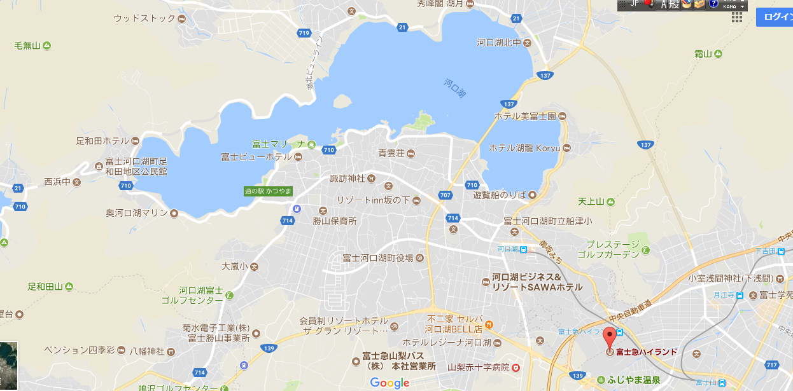

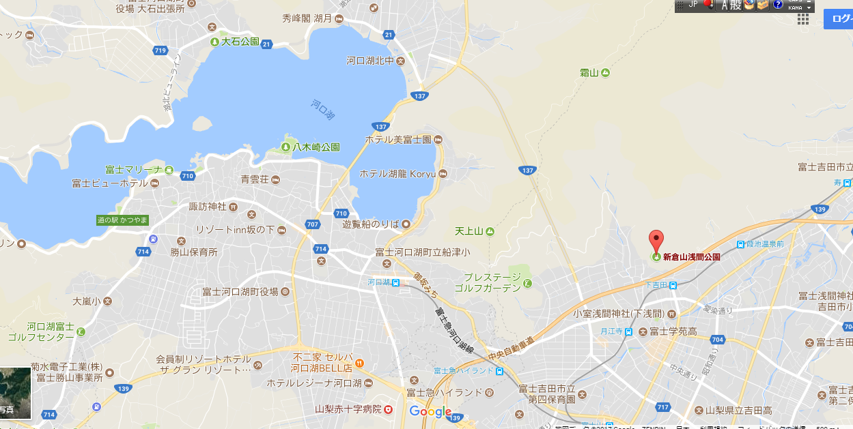

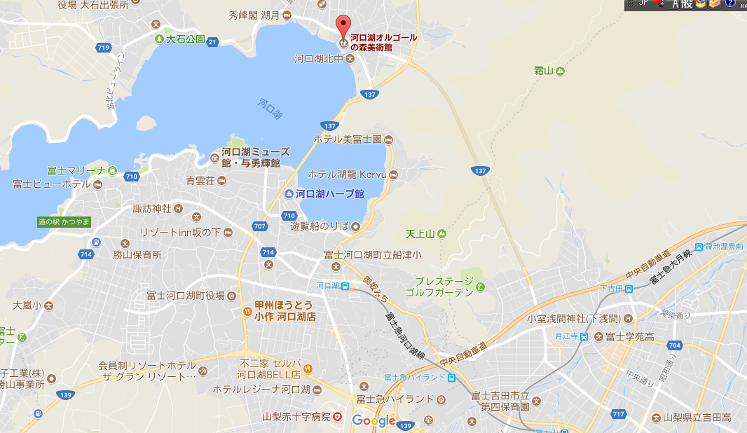

Sheet3
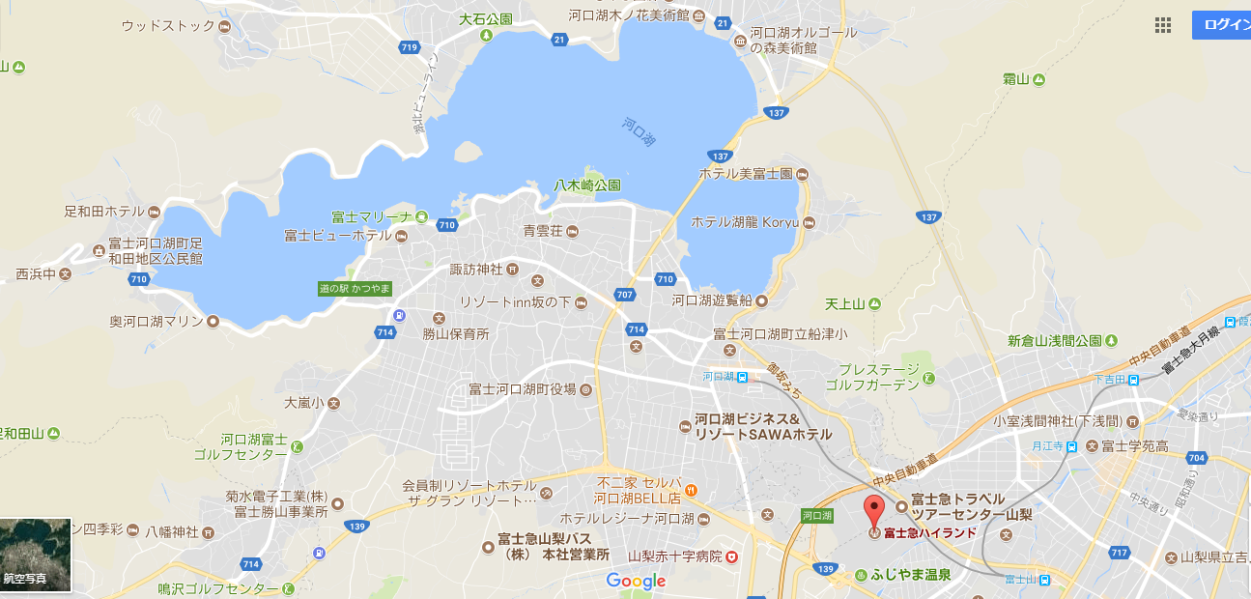
# | 日付 | ホテル | 目的地 | コメント
1 | 2017-09-15 | ファミリーロッジ旅籠屋・富士吉田店 | 目的地：小さなヨーロッパ オルゴールの森「9時00分～17時30分」 二子玉川「9:00」→富士急ハイランド「10:58」→終点河口湖駅「11:03」 電車：富士急ハイランド〔第2ゲート側〕→河口湖駅 バス：河口湖周遊バス 自然生活館行き 河口湖駅→河口湖オルゴールの森美術館「19:00 380円」 | 富士急ハイランド→ファミリーロッジ旅籠屋・富士吉田店「徒歩：１９分」 富士山駅→ファミリーロッジ旅籠屋・富士吉田店「徒歩：５分」
2 | 2017-09-16 | ホテルマイステイズ富士山 | 目的地：富士急ハイランド
3 | 2017-09-17 | ホテルマイステイズ富士山 | 目的地：富士山 バス：河口湖駅 時刻表 富士山五合目時刻表
 |  |  | ＊冨士エコツアー・サービスの予約 | QR左：河口湖駅 時刻表 QR右：富士山五合目時刻表
4 | 2017-09-18 | 富士ビューホテル | 電車：富士急ハイランド〔第2ゲート側〕→河口湖駅 ホテル送迎バス：河口湖駅→ビューホテル
5 | 2017-09-19 | ー | 目的地：御殿場プレミアム・アウトレット ホテル送迎バス：ビューホテル→河口湖駅 河口湖線バス：河口湖駅→御殿場プレミアム・アウトレット「終点1時間35分」 目的地：家 バス１全便予約制：御殿場プレミアム・アウトレット→池尻大橋「最終バス：18:45」 バス２：河口湖線 御殿場プレミアム・アウトレット→新橋銀座徒歩９分→ 御殿場プレミアム・アウトレット→御殿場駅〔富士山口〕→図書館前(御殿場市)（１時間かも、乗換待ち時間４０分かも） 御殿場市立図書館前「出発時間：19:48 19:08」 →二子玉川
 |  |  | アウトレットの直行バス：http://www.premiumoutlets.co.jp/gotemba/access/bus/ | QR左：河口湖線バスの時刻表 QR右：アウトレットの直行バス
6 | 予備 |  | 河口湖遊覧船： 河口湖駅から徒歩で10分 新倉山浅間公園： 最寄駅：電車富士急行・大月行の下吉田駅

タクシー料金見積：http://www.taxisite.com/far/info/19.aspx
 | 2017-09-15 |  | http://www.taxisite.com/far/anytoanyret.aspx?night=1&hway=0
 |  |  | http://www.taxisite.com/far/anytoanyret.aspx?night=1&hway=0

バス：http://transfer.navitime.biz/fujikyu/pc/map/Top
 | 2017-09-15 |  | 富士急ハイランド〔第2ゲート側〕 ⇒ 河口湖オルゴールの森美術館

Sheet4
